상품제안서
60-8K 겐지아 투명자동비닐우산 | 상품코드: S45597

 |  |  |  |  |  |  | 02-713-8555 | www.synergygift.co.kr
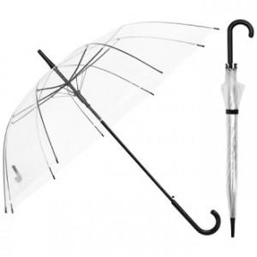

【상세/제작정보】 | <p><span style="font-size: 18pt;">원단 인쇄 500개 이상부터 가능합니다.</span>&nbsp;</p>

【인쇄/포장옵션】 | 실크 / 포장불가능

【공급단가】 | 수량 | 200~ | 500~ | 1,000~ | 3,000~ | 5,000~
*VAT별도 | 단가 | 3,250원 | 3,070원 | 2,920원 | 2,850원 | 2,800원

【상품 URL】 | https://www.synergygift.co.kr:443/src/goods_detail.php?gdno=45597

